POBLACION FUTURA
CALCULE LA CANTIDAD DE POBLACIÓN QUE EXISTIRÁ EN EL 2046 SI EN EL AÑO 2000 HABIAN 300 Y ACTUALMENTE HAY 585

CALCULANDO R (TASA DE CRECIMIENTO)

POBLACION INICIAL | 300
POBLACION ACTUAL | 585
AÑO INICAL | 2000
AÑO ACTUAL | 2023
n | 23
R | 2.95

CALCULANDO POBLACION FUTURA

POBLACION ACTUAL | 585
R | 2.95
AÑO ACTUAL | 2023
AÑO FUTURO | 2046
n | 23
POBLACION FUTURA | 1141

 | CALCULANDO POBLACION FUTURA

 | POBLACION INICIAL | 300
 | R | 2.95
 | AÑO INICIAL | 2000
 | AÑO FUTURO | 2046
 | n | 46
 | POBLACION FUTURA | 1141

LINEA DE COND DIAM TEORI 1 Y 2
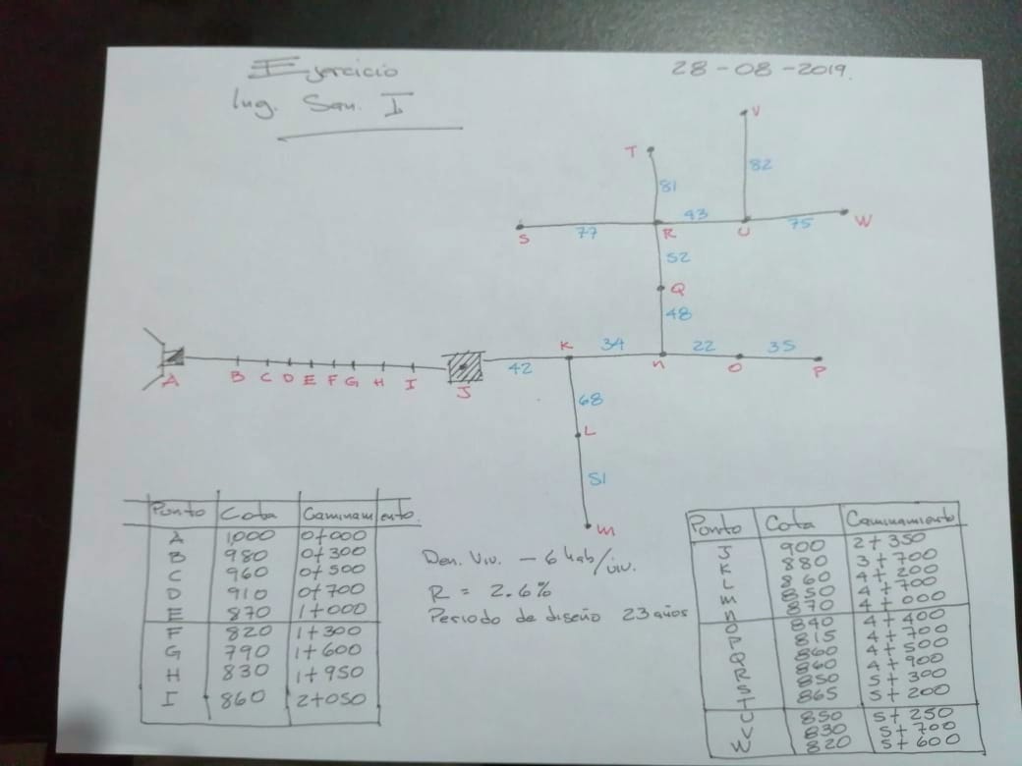

COTA DE SALIDA | 1000 |  |  | COTA MAYOR | 999
COTA MENOR | 915 |  |  | COTA DE LLEGADA | 925
LONGUITUD L (M) | 195 |  |  | LONGUITUD DE DISEÑO LD | 200.85
CAUDAL Q (LTS/S) | 6.2 |  |  | COEFICIENTE HW | 134.42

 |  |  |  | PERDIDA DE CARGA HF | 74

CALCULANDO DIAMETRO TEORICO

195m
 |  |  |  | CALCULANDO PERDIDA DE CARGA HF
 |  |  |  | CON DIAMETROS D1 Y D2
235m

DIAMETRO TEORICO | 1.76423832
D1 | 2 | "
D2 | 1.5 | "
 |  |  |  | hf D1 | 40.174404941
 |  |  |  | hf D2 | 163.08014917
CALCULANDO L1 Y L2 |  |  |  | hf 1 | 40.174404941
 |  |  |  | hf 2 | 163.08014917

 |  |  |  | CALCULANDO HF L1 D1 Y L2 D2
L2 | 55.28
L1 | 145.57

CALCULANDO CANTIDAD DE TUBOS (CT) |  |  |  | HF L1 | 29.12
 |  |  |  | HF L2 | 44.88

 |  |  |  | CALCULANDO LOGITUD EN TUBERIA
TUBOS DE 2" | 24
TUBOS DE 1.5" | 9
 |  |  |  | LONGUITUD DE 2" | 144 m
 |  |  |  | LONGUITUD DE 1.5" | 54 m

COMPROBANDO COTA DE LLEGADA

 |  |  | 969.88
 |  |  | 925.00

LINEA DE CONDU TIPO DE TUBERIA
COTA DE CAPTACIÓN | 1000
COTA MÁS BAJA | 420
COTA DE TANQUE | 940 |  | CALCULANDO TIPOS TUBERIAS A UTILIZAR
 |  |  | 910 | TUBERIA A USAR | PVC 160 PSI | SI | 90
 |  |  | 860 | TUBERIA A USAR | PVC 250 PSI | SI | 50
TUBERIA | MCA |  | 600 | TUBERIA A USAR | HG LIVIANO | NO | 0
PVC 160 PSI | 90 |  | 300 | TUBERIA A USAR | HG MEDIANO | SI | 440
PVC 250 PSI | 140 |  | 100 | TUBERIA A USAR | HG PESADO | NO | 0
HG LIVIANO | 400
HG MEDIANO | 700
HG PESADO | 900 |  |  |  | PVC 160 PSI | 150
 |  |  |  |  | PVC 250 PSI | 200
 |  |  |  |  | HG LIVIANO | 0
 |  |  |  |  | HG MEDIANO | 80
 |  |  |  |  | HG PESADO | 0
 |  |  |  |  | TOTAL LONGUITUD | 430

CALCULANDO % DE TUBERIA
 |  |  |  |  | COEFICIENTE HW PVC | 140
PVC | 81.395348837 | % |  |  | COEFICIENTE HW HG | 110
HG | 18.604651163 | % |  |  | DIFERENCIA DE C HG | 30

CALCULANDO HW PROMEDIO

 | 5.5813953488 |  | 5.5813953488
HG | 134.42 |  | 115.58139535
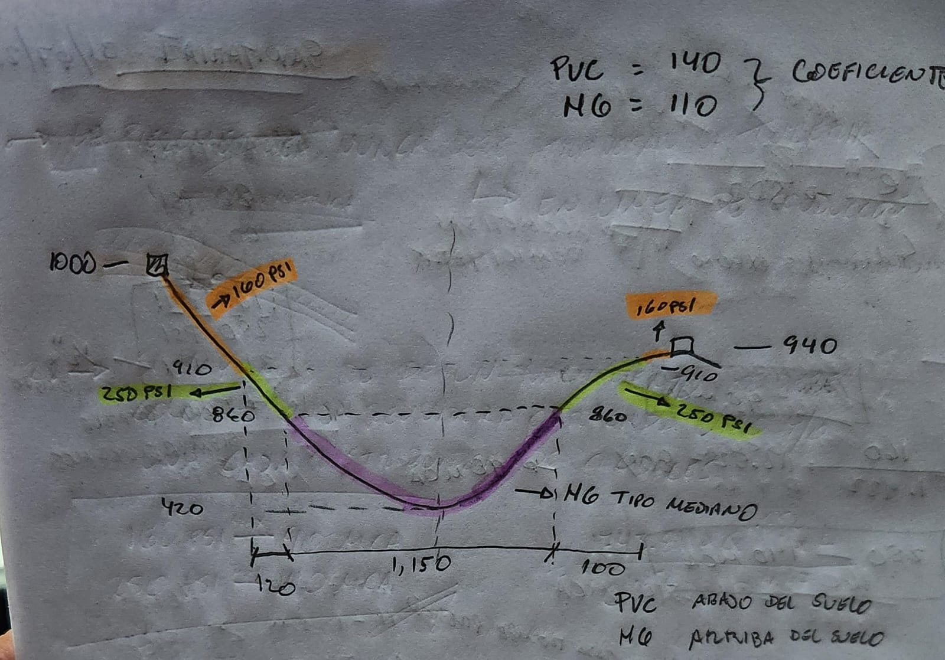

 |  |  |  |  |  |  |  | 910
 |  |  |  |  |  |  |  | 860 | DEBAJO DE 860 ES HG
 |  |  |  |  |  |  |  |  | HG LIVIANO EN AGUA POTABLE NO SE USA
 |  |  |  |  |  |  |  |  | HG MEDIA SE USA DE 860 A 300 EN COTA | EN COTA 1000 | 300
 |  |  |  |  |  |  |  |  |  | EN COTA 2000 | 1300

SE SUMAN TODAS PVC 160
SE SUMAN TODAS PVC 250
SE SUMAN TODAS LAS HG MEDIANAS

Hoja 1
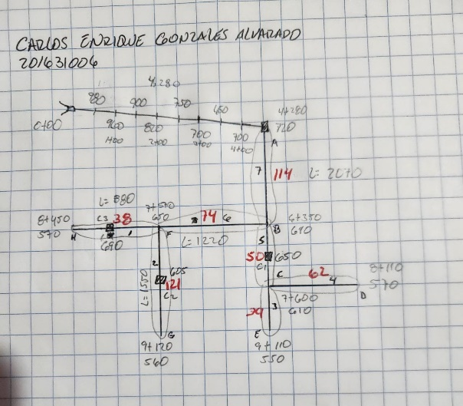
 |  |  |  |  |  |  |  | INTERMEDIO
 |  |  |  |  | FIJO |  |  | RAMAL FINAL SE COMPARA Y SE TOMA EL VALOR MAYOR
Punto de consumo | Viviendas actuales | Habitantes actuales | Viviendas futuras | Habitantes futuros | Dotación Lit / hab / día | Q medio Lit / seg | Qdía maximo Lit / seg | Qhora máxima | Q consumo simultaneo | Observaciones
1 | 38 | 228 | 65 | 388 | 120 | 0.54 | 0.65 | 1.08 | 1.60
2 | 121 | 726 | 206 | 1236 | 120 | 1.72 | 2.06 | 3.43 | 2.86
3 | 39 | 234 | 66 | 398 | 120 | 0.55 | 0.66 | 1.11 | 1.62
4 | 62 | 372 | 106 | 633 | 120 | 0.88 | 1.06 | 1.76 | 2.04
5 | 50 | 300 | 85 | 511 | 120 | 0.71 | 0.85 | 1.42 | 1.83
6 | 74 | 444 | 126 | 756 | 120 | 1.05 | 1.26 | 2.10 | 2.24
7 | 114 | 684 | 194 | 1164 | 120 | 1.62 | 1.94 | 3.23 | 2.78
 |  |  |  | 5,087 |  | 7.06 | 8.48

 |  |  |  |  |  | 610.38848188 | m3
 |  |  |  |  |  | 152.59712047 | vol tanque
CRITERIOS DE DISEÑO |  |  |  |  |  | 244.16
Densidad de vivienda |  |  | 6 | Hab/viv
Tasa de crecimientp geométrico |  |  | 2.34 | %
Período de diseño |  |  | 23 | Años |  | 25% | 61.04
Factor de crecimiento |  |  | 1.702 |  |  | 40% | 97.66
Factor de día máximo |  |  | 1.2
Volumen tanque de distribución |  |  | 244.00 | m3
Factor de hora máxima |  |  | 2

Hoja2
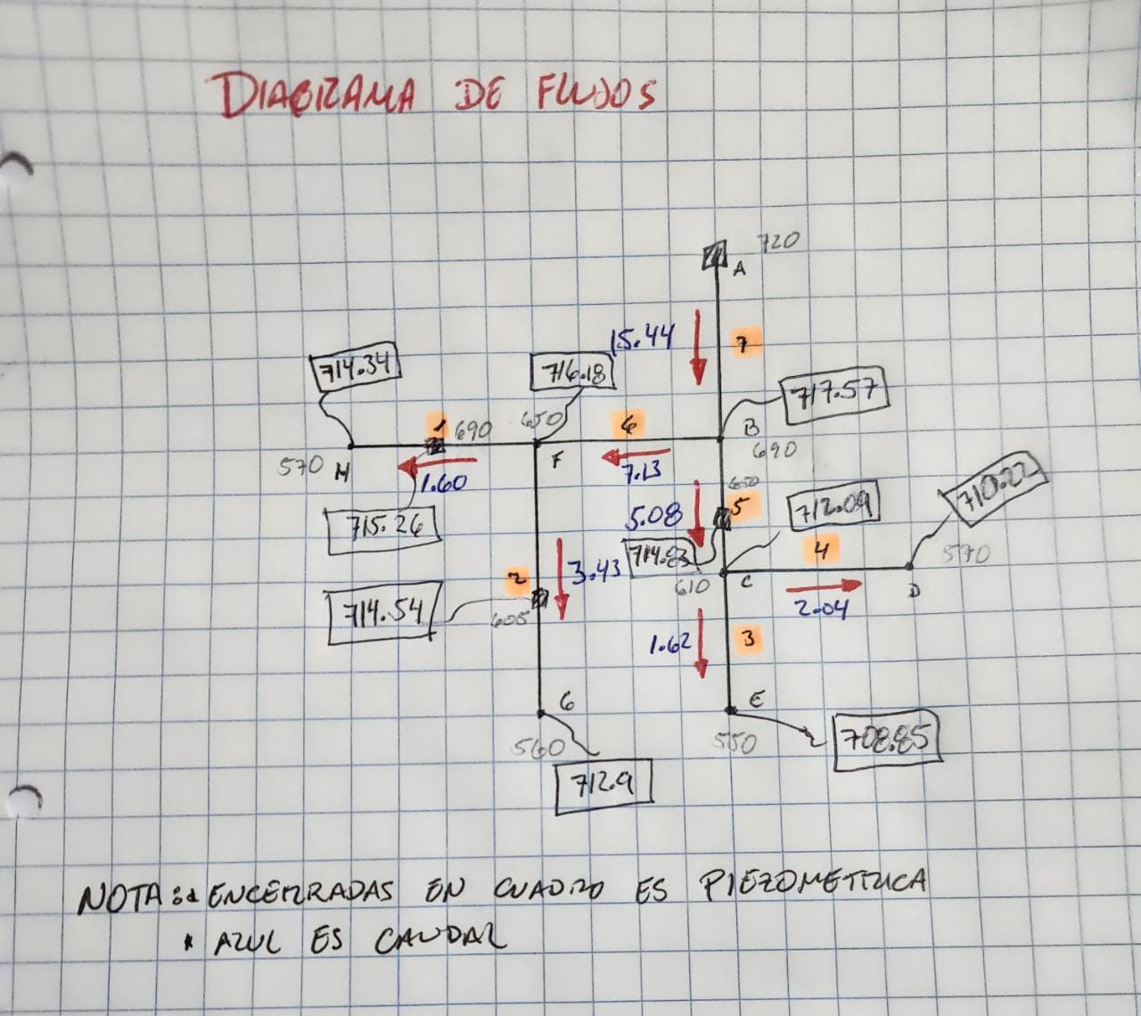
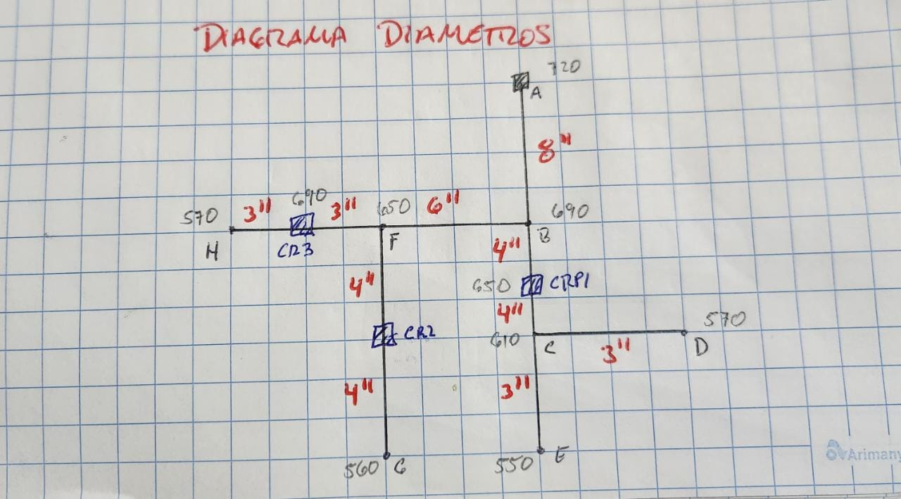
 |  |  |  |  |  |  | ENTRE 2-5 |  |  | ENTRE 2-5
 |  | Q (l/s) | Longitud (m) | Tipo de Tubería | Resistencia de tubería (PSI) | C | Perdida de carga propuesta | Diámetro teórico | Respuestas
DE | A |  |  |  |  |  |  |  | Diámetro real | Hf1 | Velocidad de flujo dentro de tubería m/s
A | B | 15.44 | 2070.00 | PVC | 160.00 | 140 | 3 | 7.66 | 8.0 | 2.43 | 0.48
B | CRP1 | 5.08 | 625.00 | PVC | 160.00 | 140 | 3 | 3.93 | 4.0 | 2.74 | 0.63
CRP1 | C | 5.08 | 625.00 | PVC | 160.00 | 140 | 3 | 3.93 | 4.0 | 2.74 | 0.63
C | D | 2.04 | 510.00 | PVC | 160.00 | 140 | 3 | 2.66 | 2.5 | 4.07 | 0.64
C | CRP2 | 1.62 | 755.00 | PVC | 160.00 | 140 | 3 | 2.64 | 2.5 | 3.93 | 0.51
CRP2 | E | 1.62 | 755.00 | PVC | 160.00 | 140 | 3 | 2.64 | 2.5 | 3.93 | 0.51
B | F | 7.13 | 1220.00 | PVC | 160.00 | 140 | 3 | 5.12 | 5.0 | 3.38 | 0.56
F | CRP3 | 3.43 | 775.00 | PVC | 160.00 | 140 | 2 | 3.84 | 4.0 | 1.64 | 0.42
CRP3 | G | 3.43 | 775.00 | PVC | 160.00 | 140 | 2 | 3.84 | 4.0 | 1.64 | 0.42
F | CRP4 | 1.60 | 440.00 | PVC | 160.00 | 140 | 3 | 2.35 | 2.5 | 2.24 | 0.51
CRP4 | H | 1.60 | 440.00 | PVC | 160.00 | 140 | 3 | 2.35 | 2.5 | 2.24 | 0.51

1ejemplo2
 |  |  |  |  |  |  |  | INTERMEDIO
 |  |  |  |  | FIJO |  |  | RAMAL FINAL SE COMPARA Y SE TOMA EL VALOR MAYOR
Punto de consumo | Viviendas actuales | Habitantes actuales | Viviendas futuras | Habitantes futuros | Dotación Lit / hab / día | Q medio Lit / seg | Qdía maximo Lit / seg | Qhora máxima | Q consumo simultaneo | Observaciones
1 | 82 | 492 | 148 | 888 | 120 | 1.23 | 1.48 | 2.47 | 2.42
2 | 75 | 450 | 135 | 812 | 120 | 1.13 | 1.35 | 2.26 | 2.32
3 | 81 | 486 | 146 | 877 | 120 | 1.22 | 1.46 | 2.44 | 2.41
4 | 77 | 462 | 139 | 834 | 120 | 1.16 | 1.39 | 2.32 | 2.35
5 | 43 | 258 | 78 | 466 | 120 | 0.65 | 0.78 | 1.29 | 1.75
6 | 52 | 312 | 94 | 563 | 120 | 0.78 | 0.94 | 1.56 | 1.93
7 | 48 | 288 | 87 | 520 | 120 | 0.72 | 0.87 | 1.44 | 1.85
8 | 35 | 210 | 63 | 379 | 120 | 0.53 | 0.63 | 1.05 | 1.58
9 | 22 | 132 | 40 | 238 | 120 | 0.33 | 0.40 | 0.66 | 1.24
10 | 34 | 204 | 61 | 368 | 120 | 0.51 | 0.61 | 1.02 | 1.55
11 | 51 | 306 | 92 | 552 | 120 | 0.77 | 0.92 | 1.53 | 1.91
12 | 68 | 408 | 123 | 736 | 120 | 1.02 | 1.23 | 2.05 | 2.21
13 | 42 | 252 | 76 | 455 | 120 | 0.63 | 0.76 | 1.26 | 1.73
 |  |  |  | 7,688 |  | 10.68 | 12.81


 |  |  |  |  |  | 922.5292459 | m3
 |  |  |  |  |  | 230.63231147 | vol tanque
CRITERIOS DE DISEÑO |  |  |  |  |  | 369.01
Densidad de vivienda |  |  | 6 | Hab/viv
Tasa de crecimientp geométrico |  |  | 2.6 | %
Período de diseño |  |  | 23 | Años |  | 25% | 92.25
Factor de crecimiento |  |  | 1.805 |  |  | 40% | 147.60
Factor de día máximo |  |  | 1.2
Volumen tanque de distribución |  |  | 369.00 | m3
Factor de hora máxima |  |  | 2

